상품제안서
레모 스테이플러 | 상품코드: F18223

 |  |  |  |  |  |  | 02-412-0044 | www.easy1.co.kr
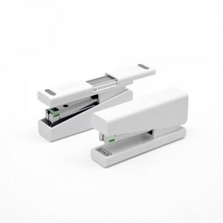 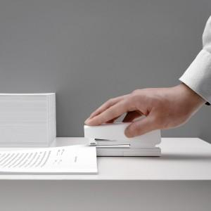 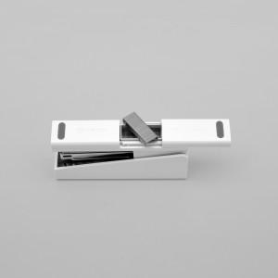

【상세/제작정보】 | 심 100개 보관이 가능한 하단 공간! 기본에 충실한 스테이플러

【인쇄/포장옵션】 | 레이저, 풀칼라 / 포장지포장

【공급단가】 | 수량 | 100~ | 300~ | 500~ | 1,000~ | 2,000~
*VAT별도 | 단가 | 7,730원 | 7,440원 | 7,150원 | 6,870원 | 6,700원

【상품 URL】 | http://www.easy1.co.kr/src/goods_detail.php?gdno=18223

